상품제안서
천연고무칼라 마우스패드 (220×190mm) | 상품코드: S02324

 |  |  |  |  |  |  | 02-713-8555 | www.synergygift.co.kr
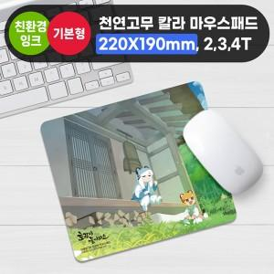

【상세/제작정보】

【인쇄/포장옵션】 | 풀칼라 / OPP(비닐)

【공급단가】 | 수량 | 100~ | 300~ | 500~ | 1,000~ | 3,000~
*VAT별도 | 2T | 1,630원 | 1,190원 | 1,020원 | 870원 | 860원
 | 3T | 1,890원 | 1,440원 | 1,260원 | 1,110원 | 1,090원
 | 4T | 2,150원 | 1,690원 | 1,500원 | 1,340원 | 1,320원

【상품 URL】 | https://www.synergygift.co.kr:443/src/goods_detail.php?gdno=4690

